shruti
Hz
 | Der gesamte Tonvorrat |  |  |  |  |  |  |  |  | Der Tonvorrat der Thatas von C# aus
Nr. | Intervall | Intervall | Hz | Taste | temp. | Centabw. | Name |  |  | Nr. | Intervall | Hz | Taste | temp. | Centabw. | Name
0 | 1 | 1 | 138.59 | C# | 138.5913 | 0.00 | S |  |  | 0 | 1.00 | 138.59 | C# | 138.59 | 0.00 | S
1 | 256zu243 | 1.0535 | 146.01 | D | 146.83238396 | -9.78 | r |  |  | 1 | 1.05 | 146.01 | D | 146.83 | -9.78 | r
2 | 16zu15 | 1.0667 | 147.83 | D | 146.83238396 | 11.73 |  |  |  | 2 | 1.13 | 155.92 | D# | 155.56 | 3.91 | R
3 | 10zu9 | 1.1111 | 153.99 | D# | 155.56349186 | -17.60 |  |  |  | 3 | 1.19 | 164.26 | E | 164.81 | -5.87 | g
4 | 9zu8 | 1.1250 | 155.92 | D# | 155.56349186 | 3.91 | R |  |  | 4 | 1.25 | 173.24 | F | 174.61 | -13.69 | G
5 | 32zu27 | 1.1852 | 164.26 | E | 164.81377846 | -5.87 | g |  |  | 5 | 1.33 | 184.79 | F# | 185.00 | -1.96 | M
6 | 6zu5 | 1.2000 | 166.31 | E | 164.81377846 | 15.64 |  |  |  | 6 | 1.41 | 194.89 | G | 196.00 | -9.78 | m
7 | 5zu4 | 1.2500 | 173.24 | F | 174.61411572 | -13.69 | G |  |  | 7 | 1.50 | 207.89 | G# | 207.65 | 1.96 | P
8 | 81zu64 | 1.2656 | 175.40 | F | 174.61411572 | 7.82 |  |  |  | 8 | 1.58 | 219.01 | A | 220.00 | -7.82 | d
9 | 4zu3 | 1.3333 | 184.79 | F# | 184.99721136 | -1.96 | M |  |  | 9 | 1.67 | 230.99 | B | 233.08 | -15.64 | D
10 | 27/20 | 1.3500 | 187.10 | F# | 184.99721136 | 19.55 |  |  |  | 10 | 1.78 | 246.38 | H | 246.94 | -3.91 | n
11 | 45/32 | 1.4063 | 194.89 | G | 195.99771799 | -9.78 | m |  |  | 11 | 1.88 | 259.86 | C | 261.63 | -11.73 | N
12 | 729/512 | 1.4824 | 205.45 | G# | 207.65234879 | -18.45 |  |  |  | 12 | 2.00 | 277.18 | C# | 277.18 | 0.00 | S
13 | 3zu2 | 1.5000 | 207.89 | G# | 207.65234879 | 1.96 | P
14 | 128/81 | 1.5802 | 219.01 | A2 | 220 | -7.82 | d |  |  | Thatas von C aus: |  |  |  |  |  |  | Thats von G aus:
15 | 8zu5 | 1.6000 | 221.75 | A2 | 220 | 13.69 |  |  |  | Nr. | Intervall | Hz | Taste | temp. | Centabw. | Name | Nr. | Intervall | Hz | Taste | temp. | Centabw. | Name | Int in Cent
16 | 5zu3 | 1.6667 | 230.99 | B | 233.08188076 | -15.64 | D | Grundton c# = | 138.59131549 | 0 | 1.00 | 130.81 | C | 130.81 | 0.00 | S | 0 | 1.00 | 196.00 | G | 196.00 | 0.00 | S | 0
17 | 27zu16 | 1.6875 | 233.87 | B | 233.08188076 | 5.87 |  |  |  | 1 | 1.05 | 137.81 | C# | 138.59 | -9.78 | r | 1 | 1.05 | 206.48 | G# | 207.65 | -9.78 | r | 90
18 | 16zu9 | 1.7778 | 246.38 | H | 246.94165063 | -3.91 | n |  |  | 2 | 1.13 | 147.16 | D | 146.83 | 3.91 | R | 2 | 1.13 | 220.50 | A2 | 220.00 | 3.91 | R | 204
19 | 9zu5 | 1.8000 | 249.46 | H | 246.94165063 | 17.60 |  |  |  | 3 | 1.19 | 155.04 | D# | 155.56 | -5.87 | g | 3 | 1.19 | 232.29 | B | 233.08 | -5.87 | g | 294
20 | 15zu8 | 1.8750 | 259.86 | C3 | 261.6255653 | -11.73 | N |  |  | 4 | 1.25 | 163.52 | E | 164.81 | -13.69 | G | 4 | 1.25 | 245.00 | H | 246.94 | -13.69 | G | 386
21 | 243/128 | 1.8984 | 263.11 | C3 | 261.6255653 | 9.78 |  |  |  | 5 | 1.33 | 174.42 | F | 174.61 | -1.96 | M | 5 | 1.33 | 261.33 | C3 | 261.63 | -1.96 | M | 498
22 | 2zu1 | 2.0000 | 277.18 | C# | 277.18263098 | 0.00 |  |  |  | 6 | 1.41 | 183.96 | F# | 185.00 | -9.78 | m | 6 | 1.41 | 275.62 | C# | 277.18 | -9.78 | m | 590
 |  |  |  |  |  |  |  |  |  | 7 | 1.50 | 196.22 | G | 196.00 | 1.96 | P | 7 | 1.50 | 294.00 | D | 293.66 | 1.96 | P | 702
 |  |  |  |  |  |  |  |  |  | 8 | 1.58 | 206.72 | G# | 207.65 | -7.82 | d | 8 | 1.58 | 309.72 | D# | 311.13 | -7.82 | d | 792
 |  |  |  |  |  |  |  |  |  | 9 | 1.67 | 218.02 | A | 220.00 | -15.64 | D | 9 | 1.67 | 326.66 | E | 329.63 | -15.64 | D | 884
 |  |  |  |  |  |  |  |  |  | 10 | 1.78 | 232.56 | B | 233.08 | -3.91 | n | 10 | 1.78 | 348.44 | F | 349.23 | -3.91 | n | 996
 |  |  |  |  |  |  |  |  |  | 11 | 1.88 | 245.27 | H | 246.94 | -11.73 | N | 11 | 1.88 | 367.50 | F# | 369.99 | -11.73 | N | 1088
 |  |  |  |  |  |  |  |  |  | 12 | 2.00 | 261.63 | C | 261.63 | 0.00 | S | 12 | 2.00 | 392.00 | G | 392.00 | 0.00 | S | 1200

Kalyana
Anoushka Shankar im BBC 2020

Kalyana | Hz |  | Praxis: |  | Theorie:
 | gemessen Hz | temp | Centabw. | transp. | rein1 | rein2 | Intervall in Cent |  |  | rein | transp.1 | transp.2
d | 294.7 | 293.66 | 6.09 | 0.00 | 6.09 | 15.47 |  |  | d | 0 | 6.09 | 15.47
e | 333.3 | 329.63 | 19.18 | 13.09 | 10.00 | 19.38 | 213.09 |  | d# | -9.78 | -3.69 | 5.69
f# | 369.2 | 369.99 | -3.72 | -9.81 | -7.60 | 1.78 | 177.10 |  | e | 3.91 | 10.00 | 19.38
g# | 417.4 | 415.30 | 8.71 | 2.62 | -3.69 | 5.69 | 212.43 |  | f | -5.87 | 0.22 | 9.60
a | 440.3 | 440.00 | 1.18 | -4.91 | 8.05 | 17.43 | 92.47 |  | f# | -13.69 | -7.60 | 1.78
h | 494.8 | 493.88 | 3.21 | -2.88 | -9.55 | -0.17 | 202.03 |  | g | -1.96 | 4.13 | 13.51
c# | 558.1 | 554.37 | 11.62 | 5.53 | -5.64 | 3.74 | 208.41 |  | g# | -9.78 | -3.69 | 5.69
d | 592.6 | 587.33 | 15.47 | 9.38 | 6.09 | 15.47 | 103.84 |  | a | 1.96 | 8.05 | 17.43
 |  |  |  |  |  |  |  |  | b | -7.82 | -1.73 | 7.65
 |  |  |  |  |  |  |  |  | h | -15.64 | -9.55 | -0.17
 |  |  |  |  |  |  |  |  | c | -3.91 | 2.18 | 11.56
 |  |  |  |  |  |  |  |  | c# | -11.73 | -5.64 | 3.74
 |  |  |  |  |  |  |  |  | d | 0.00 | 6.09 | 15.47

 |  |  |  |  |  |  | Intervall | gemessen | rein | Differenz | kumuliert | temp | Differenz
 |  |  |  |  |  |  | d-e | 213.09 | 204 | 9.09 | 213.09 | 200 | 13.09
 |  |  |  |  |  |  | e-f# | 177.10 | 204 | -26.90 | 390.19 | 200 | -22.90
 |  |  |  |  |  |  | f#-g# | 212.43 | 204 | 8.43 | 602.62 | 200 | 12.43
 |  |  |  |  |  |  | g#-a | 92.47 | 90 | 2.47 | 695.09 | 100 | -7.53
 |  |  |  |  |  |  | a-h | 202.03 | 204 | -1.97 | 897.12 | 200 | 2.03
 |  |  |  |  |  |  | h-c# | 208.41 | 204 | 4.41 | 1105.53 | 200 | 8.41
 |  |  |  |  |  |  | c#-d | 103.84 | 90 | 13.84 | 1209.37 | 100 | 3.84
 |  |  |  |  |  |  |  | 1209.37
Gemessene und reine"Stimmung

Differenzen zwischen gemessener und temperierter Stimmung
Differenzen zwischen gemessener und reiner Stimmung

Sitarmessungen
Messwerte an der Abbildung "Sitar Ravi Shankar Style"
 |  |  |  |  | linke Position des Stegs 2,22
 | Messpunkt | Abstand | Saitenlänge | Intervall | Cent | G Grundton | Taste | temp | Abw.
Steg | 12.54 | 0 | 10.27 | 1.000 | 0.00 | 392.0 | G | 392.0 | 0.00
1 | 11.98 | 0.56 | 9.71 | 1.058 | 97.07 | 414.6 | G# | 415.3 | 2.93
2 | 11.51 | 1.03 | 9.24 | 1.111 | 182.97 | 435.7 | A3 | 440.0 | 17.03
3 | 11.09 | 1.45 | 8.82 | 1.164 | 263.50 | 456.4 | B | 466.2 | 36.50
4 | 10.63 | 1.91 | 8.36 | 1.228 | 356.23 | 481.6 | H | 493.9 | 43.77
5 | 10.12 | 2.42 | 7.85 | 1.308 | 465.21 | 512.8 | C4 | 523.3 | 34.79
6 | 9.68 | 2.86 | 7.41 | 1.386 | 565.07 | 543.3 | C# | 554.4 | 34.93
7 | 9.27 | 3.27 | 7 | 1.467 | 663.61 | 575.1 | D | 587.3 | 36.39
8 | 8.49 | 4.05 | 6.22 | 1.651 | 868.14 | 647.2 | E | 659.3 | 31.86
9 | 8.19 | 4.35 | 5.92 | 1.735 | 953.72 | 680.0 | F | 698.5 | 46.28
10 | 7.88 | 4.66 | 5.61 | 1.831 | 1046.84 | 717.6 | F# | 740.0 | 53.16
11 | 7.54 | 5 | 5.27 | 1.949 | 1155.07 | 763.9 | G | 784.0 | 44.93
12 | 7.23 | 5.31 | 4.96 | 2.071 | 1260.03 | 811.7 | G# | 830.6 | 39.97
13 | 6.95 | 5.59 | 4.68 | 2.194 | 1360.63 | 860.2 | A4 | 880.0 | 39.37

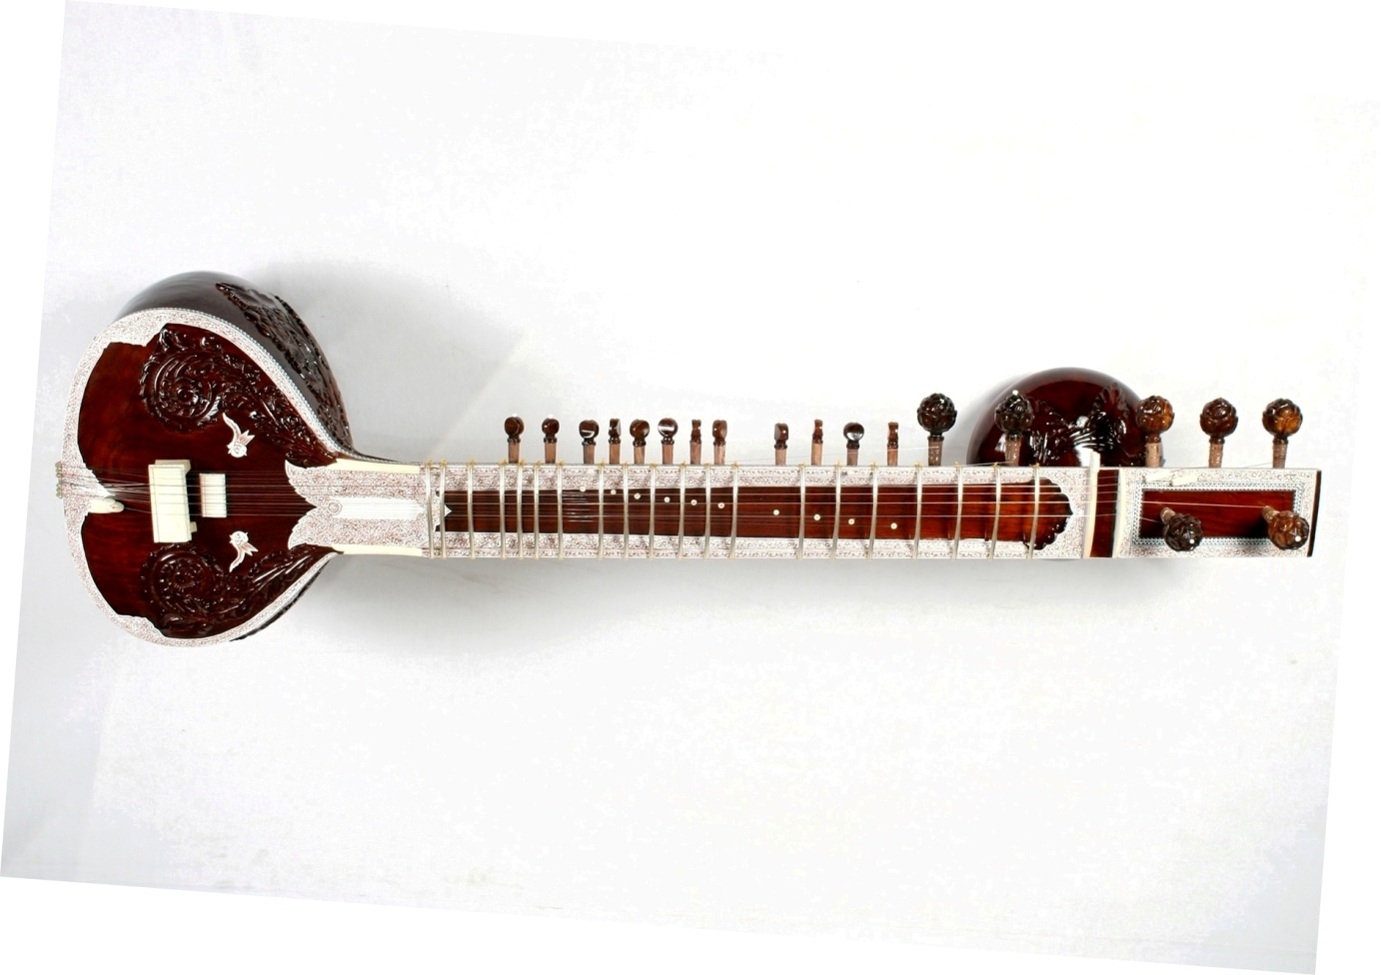
Zweite Messung mit Vergrößerung:
 | Meßpunkt | alter MP
0 (Steg) | 12.54 | 12.49
1 | 11.98 | 11.91
2 | 11.51 | 11.47
3 | 11.09 | 11.06
4 | 10.63 | 10.61
5 | 10.12
6 | 9.68 | 9.65
7 | 9.27 | 9.26
8 | 8.49 | 8.47
9 | 8.19 | 8.16
10 | 7.88 | 7.86
11 | 7.54 | 7.52
12 | 7.23 | 7.24
13 | 6.95 | 6.93

